학생부 증명사진 첨부
2026년 제19회 거제시장배 전국마스터즈 수영대회 신청서 학생부 증명사진
단체명 : |  | GMDC
순번 | 이름 | 증명사진 | 순번 | 이름 | 증명사진 | 순번 | 이름 | 증명사진
1 | 배건우 |  | 11 | 이나라 | 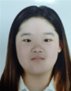 | 21 | 이서빈 | 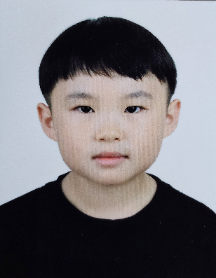
2 | 김예준 | 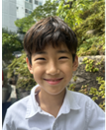 | 12 | 이은서 | 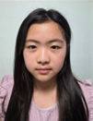 | 22 | 지상희
3 | 한고준 |  | 13 | 지혜람 |  | 23 | 이설하 | 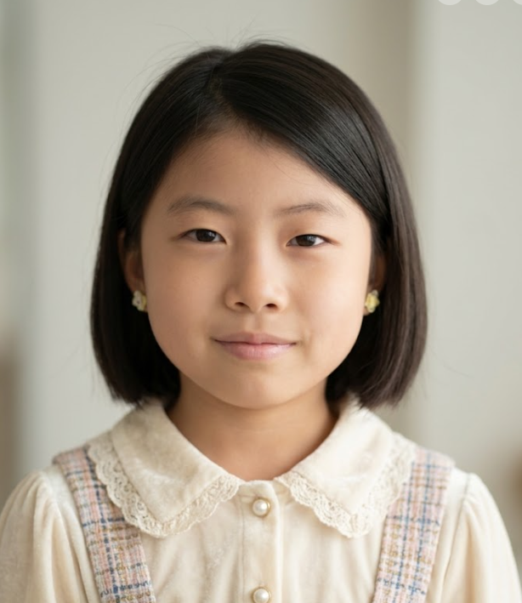
4 | 손민재 |  | 14 | 한예진 | 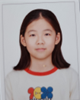 | 24 | 이승후 | 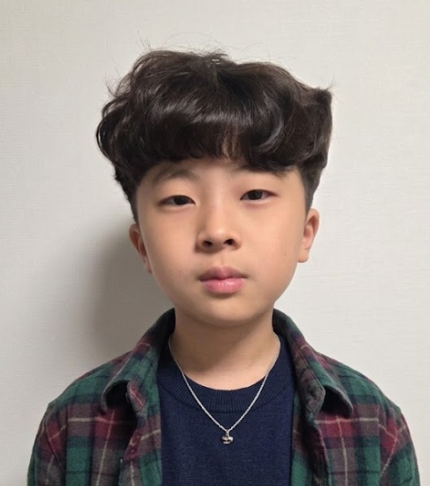
5 | 이유빈 | 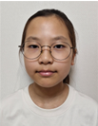 | 15 | 김루민 |  | 25
6 | 김하준 |  | 16 | 오태훈 |  | 26
7 | 양서진 | 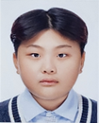 | 17 | 박현민 |  | 27
8 | 이우리 | 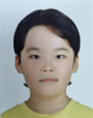 | 18 | 이선우 |  | 28
9 | 김서윤 |  | 19 | 안서윤 |  | 29
10 | 류다윤 | 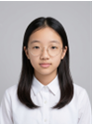 | 20 | 정채윤 |  | 30

